Conformance testing - Android
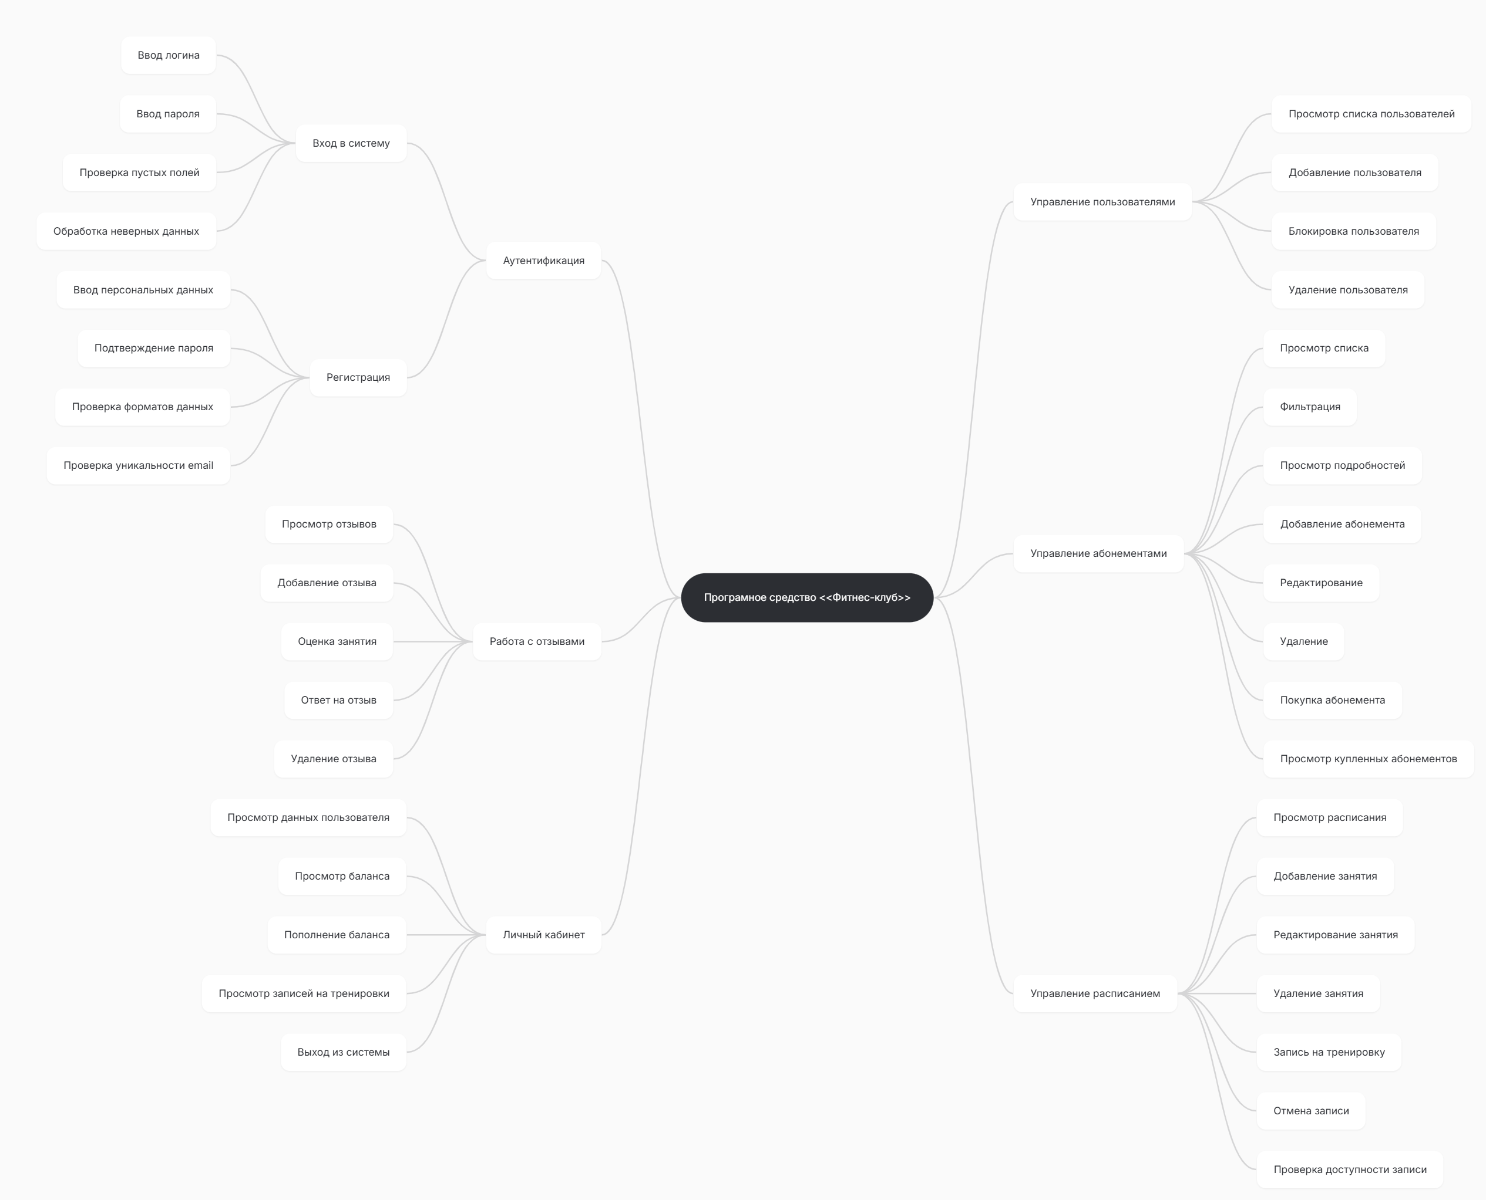
Conformance testing check-list (Android)
Category | ID | Checkpoint | APP_TITLE | Notes | Guidelines:
 |  |  | DEVICE |  | Разработка приложений Windows — рекомендации
Установка | CT-1 | Запускается ли программа после установки | Not applied
 | CT-2 | Расположение программы в файловой системе по умолчанию | Not applied
 | CT-3 | Расположение программы в файловой системе если путь сохранения изменен пользователем | Not applied
 | CT-4 | Наличие ярлыков на рабочем столе | Not applied
 | CT-5 | Есть ли установленный компонент в меню Пуск > Программы | Not applied
 | CT-6 | Установка программы для текущего пользователя/для всех пользователей компьютера | Not applied
 | CT-7 | Установка пользователем с правами админа | Not applied
 | CT-8 | Установка пользователем без прав админа | Not applied
Обновление | CT-9 | Автоматической обновление | Not applied
 | CT-10 | Ручное обновление | Not applied
 | CT-11 | Проверка сохранности файлов, созданных до обновления | Not applied
 | CT-12 | Проверка данных пользователя после обновления | Not applied
 | CT-13 | Проверка основного функционала после обновления | Not applied
Деинсталяция | CT-14 | Файлы должны удалиться | Not applied
 | CT-15 | Ярлык с рабочего стола удален | Not applied
 | CT-16 | Удалена запись из меню Пуск > Все программы | Not applied
Дизайн | CT-15 | Текстовая структура страниц не содержит лексические и грамматические ошибки; | Passed
 | CT-16 | Есть логотип и блок с контактной информацией; | Passed
 | CT-17 | Все кнопки имеют единую форму и цветовой стандарт; | Passed
 | CT-18 | Правильное отображениеи всех элементов на разных разрешениях экрана | Passed
 | CT-19 | Корректно работают кнопки сворачивания, разворачивания и закрытия приложения | Passed
 | CT-20 | Текст в уведомлениях отображается корректно. | Passed
 | CT-21 | При смене темы корректно ли изменяется цветовое оформление элементов | Passed
Работа в фоновом режиме | CT-22 | Приложение правильно сохраняет свое состояние, чтобы пользователь мог вернуться к предыдущим данным при возвращении. | Passed
Взаимодействие с устройствами | CT-23 | Проверить на ситуацию когда устройство в системе заявлено, а по факту недоступно (например, принтер) | Not applied
Вызов сторонних приложений | CT-24 | Проверить вызов сторонних приложений (если такое предусмотрено) | Not applied
Тестирование утечек памяти | CT-25 | После завершения ресурсоемких задач приложение (и его дочерние процессы) должно освободить ОЗУ. | Passed
Локализация Глобализация | CT-26 | При изменении языка изменяются надписи всех элементов | Not applied
 | CT-27 | Оповещения отображаются на выбранном языке | Not applied
 | CT-28 | Корректное отображение цен с денежными символами (если это маркет) | Passed
Регистрация | CT-29 | Регистрация невозможна без заполнения обязательных полей | Passed
 | CT-30 | Регистрация невозможна при некорректном заполнении обязательных полей | Passed
 | CT-31 | После регистрации приходит уведомление на почту | Not applied
 | CT-32 | Оторажение информативных оповещений о содержании ошибок ввода | Passed
 | CT-33 | При выполнении регистрации создается запись в БД | Passed
Авторизация | CT-34 | Вход в акаунт при корректном заполнении полей | Passed
 | CT-35 | Вход в акаунт не выполняется при корректном логине, но неправильном пароле | Passed
 | CT-36 | Вход в акаунт не выполняется при корректном пароле, но неправильном логине | Passed
 | CT-37 | При входе в акаунт отображается профиль данного пользователя | Passed
 | CT-38 | При смене пользователя отображается профиль нового пользователя | Passed
Тестирование поиска (если он есть в приложении) | CT-39 | Корректны ли результаты поиска | Not applied
 | CT-40 | Видно ли уведомление о результате поиска, при условии, что ничего не было обнаружено | Not applied
 | CT-41 | Есть ли возможность выполнять поиск по регистрозависимым данным | Not applied
 | CT-42 | Присутствуют ли на странице параметры фильтрации поиска | Not applied
 | CT-43 | Может ли пользователь сортировать итоги поиска | Not applied
Взаимодействие с абонементами | CT-44 | Отображается список абонементов | Passed
 | СТ-45 | Фильтруются ли абонементы | Passed
 | СТ-46 | Добавляются ли абонементы | Passed
 | СТ-47 | Может ли пользователь купить абонемент | Passed
 | СТ-48 | Может ли пользователь удалить абонемент | Passed
 | СТ-49 | Редактируются ли абонементы | Passed
 | СТ-50 | Блокируются ли покупки при нехватке средств | Passed
 | СТ-51 | Может ли пользователь сделать покупку при достаточном балансе | Passed
Взаимодействие с расписанием | СТ-52 | Может ли пользователь просмотреть занятия | Passed
 | СТ-53 | Может ли пользователь записаться на тренировку | Passed
 | СТ-54 | Может ли пользователь отменить запись | Passed
 | СТ-55 | Может ли администратор редактировать занятия | Passed
 | СТ-56 | Блокируются ли записи на прошедшее занятие | Passed
Взаимодействие с отзывами | СТ-57 | Может ли пользователь просмотреть список отзывов | Passed
 | СТ-58 | Может ли пользователь добавлять отзыв | Passed
 | СТ-59 | Блокируется ли повторный отзыв | Passed
 | СТ-60 | Может ли администратор удалить отзыв | Passed
 | СТ-61 | Может ли администратор отправить ответ на отзыв | Passed
Взаимодействие с личным кабинетом | СТ-64 | Может ли пользователь просмотреть баланс | Passed
 | СТ-65 | Может ли пользователь пополнить баланс | Passed
 | СТ-66 | Может ли пользователь просмотреть свои данные | Passed
 | СТ-67 | Может ли пользователь выйти из аккаунта | Passed
 |  | Passed | 41
 |  | Failed | 0
 |  | Blocked | 0
 |  | Not applied | 26
 |  | Not tested | 0

